ユーザー登録
プロジェクト名 |  |  |  | システム名 |  |  | 画面レイアウト設計書 |  |  |  |  |  |  |  |  |  | 作成者 | 作成日 |  | 更新者 | 更新日
13期12月対応 |  |  |  | LMS学習管理システム |  |  | ユーザー登録 |  |  |  |  |  |  |  |  |  | 金城 | 2016-10-26 |  | 高橋大 | 2019-11-14

 | 画面イメージ
 |  | （管理者の場合）
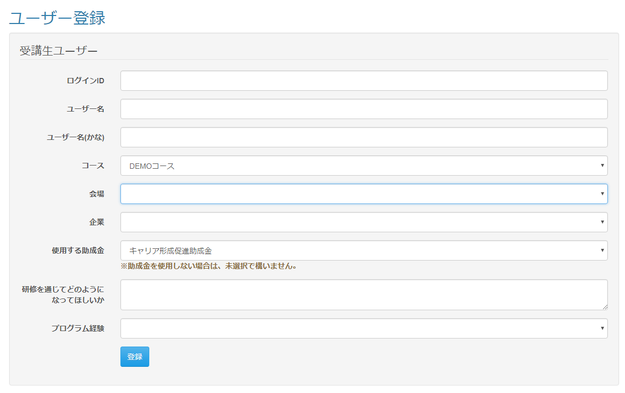

<div id="main" class="main2clm">
<h2>ユーザー登録完了</h2>
<h3>ユーザー登録が完了しました。</h3>
<br>
<h2 class="text-danger">※引続き会場アサイン、見積情報の修正を行ってください。</h2>
<div class="panel panel-default">
<div class="panel-body">
<form name="indexActionForm" method="post" action="/lms/"><div><input type="hidden" name="org.apache.struts.taglib.html.TOKEN" value="56fcc4f86765931f3f49ab246eb060cc"></div>
<input type="submit" value="会場アサイン変更へ" class="btn btn-default">
</form>
</div>
</div>
<h4>パスワードを発行しましたので以下の情報をユーザーに知らせてください。</h4>
<div class="panel panel-default">
<div class="panel-body">
<fieldset>
<legend>ログインID</legend>
<div class="form-group">
<strong>SSSStudentsHT0000</strong>
</div>
<legend>パスワード</legend>
<div class="form-group">
<strong>9zI6dt2M</strong>
</div>
</fieldset>
</div>
</div>
</div>

 | 入力仕様
 | No |  | 項目名 | 物理名 |  | コントロール |  | 必須 |  | 桁数 |  | 最小値 | 最大値 |  | IME | 属性 |  |  | 備考
 | 1 |  | よみがな | kana |  | テキストボックス |  | ○ |  | 100 |  | - | - |  | on | 全角ひらがな |  |  | 受講生登録時のみ表示
 | 2 |  | 使用する助成金 | subsidy_category_id |  | プルダウン |  | - |  | 20 |  | - | - |  | - | 半角数字 |  |  | 受講生登録時のみ表示
 | 3 |  | 研修を通じてどのようになってほしいか | hopeViaTraning |  | テキストエリア |  | ○ |  | 1000 |  | - | - |  | on | 全角文字 |  |  | 受講生登録時のみ表示

 | 4 |  | プログラム経験 | programExperience |  | プルダウン |  | ○ |  | - |  | - | - |  | - | 半角数字 |  |  | 受講生登録時のみ表示
 | ※既存仕様は記述なし

 | その他 入力仕様
 | No |  | 項目名 | エラー条件 |  |  |  |  |  |  | 挙動 |  |  |  |  |  |  | エラー文
 | 1 |  | プログラム経験 | [受講生登録時]『（空白）、あり、なし』以外が入力された場合
 | 2 |  | コース、企業 | コースIDと企業IDで企業・コース紐付けIDを取得、紐付けIDから会場アサイン情報テーブルを取得できなかったかった場合 |  |  |  |  |  |  | エラーメッセージを表示 |  |  |  |  |  |  | 企業に紐づくコース一覧を表示

 | ※既存仕様は記述なし

 | データベース 登録
 | No |  | 名称 |  | テーブル名(物理名） |  |  |  | カラム名(物理名） |  |  |  |  | 備考
 | 1 |  | よみがな |  | m_user |  |  |  | kana
 | 2 |  | 助成金カテゴリID |  | m_subsidy_category |  |  |  | subsidy_category_id
 | 3 |  | 研修を通じてどのようになってほしいか |  | m_lms_user |  |  |  | hope_via_traning
 | 4 |  | プログラム経験 |  | m_lms_user |  |  |  | program_experience
 | ※既存仕様は記述なし

ユーザー登録完了
プロジェクト名 |  |  |  | システム名 |  | 画面レイアウト設計書 |  |  |  |  |  |  | 作成者 | 作成日 |  | 更新者 | 更新日
13期12月対応 |  |  |  | LMS学習管理システム |  | ユーザー登録完了 |  |  |  |  |  |  | 高橋大 | 2019-11-08

 | 画面イメージ
 |  | （管理者の場合）

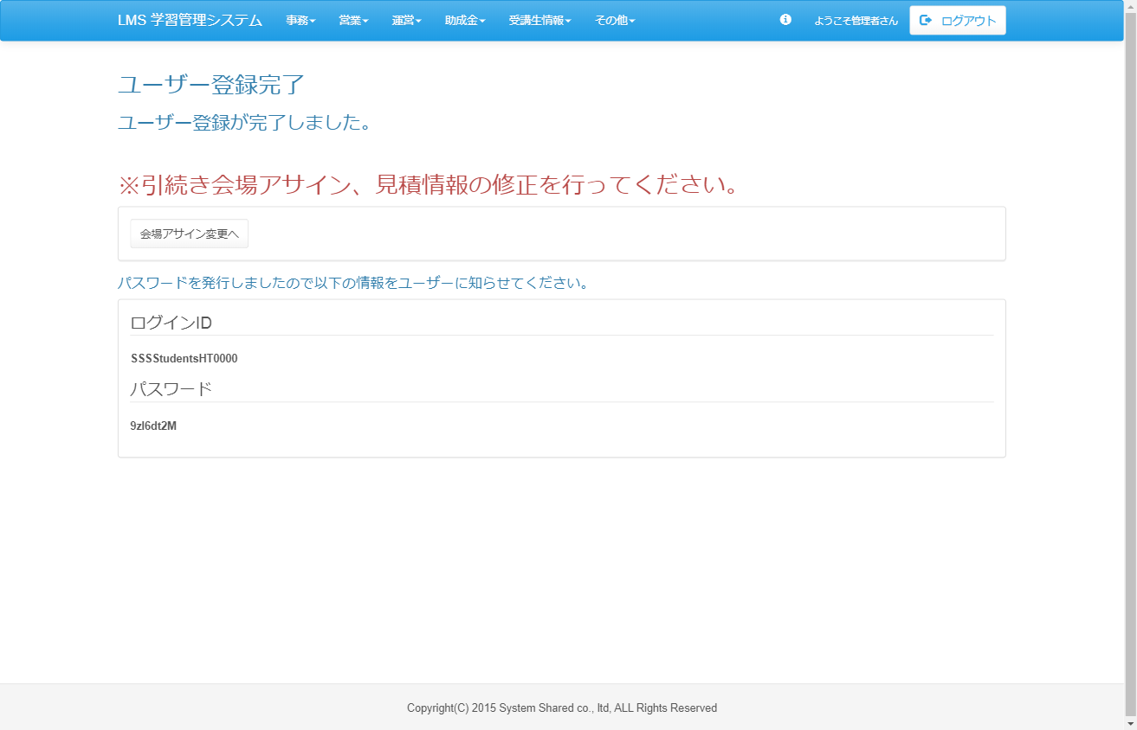

<div id="main" class="main2clm">
<h2>ユーザー登録完了</h2>
<h3>ユーザー登録が完了しました。</h3>
<br>
<h2 class="text-danger">※引続き会場アサイン、見積情報の修正を行ってください。</h2>
<div class="panel panel-default">
<div class="panel-body">
<form name="indexActionForm" method="post" action="/lms/"><div><input type="hidden" name="org.apache.struts.taglib.html.TOKEN" value="56fcc4f86765931f3f49ab246eb060cc"></div>
<input type="submit" value="会場アサイン変更へ" class="btn btn-default">
</form>
</div>
</div>
<h4>パスワードを発行しましたので以下の情報をユーザーに知らせてください。</h4>
<div class="panel panel-default">
<div class="panel-body">
<fieldset>
<legend>ログインID</legend>
<div class="form-group">
<strong>SSSStudentsHT0000</strong>
</div>
<legend>パスワード</legend>
<div class="form-group">
<strong>9zI6dt2M</strong>
</div>
</fieldset>
</div>
</div>
</div>

 | 入力仕様
 | No |  | 項目名 | 物理名 | コントロール |  | 必須 | 桁数 | 最小値 | 最大値 | IME | 属性 |  |  | 備考
 | 1 |  | 会場アサイン変更へ | - | 送信ボタン |  | - | - | - | - | - | /assign/update/
 | 2 |  | コースID |  | hidden |  | ○ | - | - | - | -
 | 3 |  | 会場ID |  | hidden |  | ○ | - | - | - | -
 | 4 |  | 企業ID |  | hidden |  | ○ | - | - | - | -

